案例
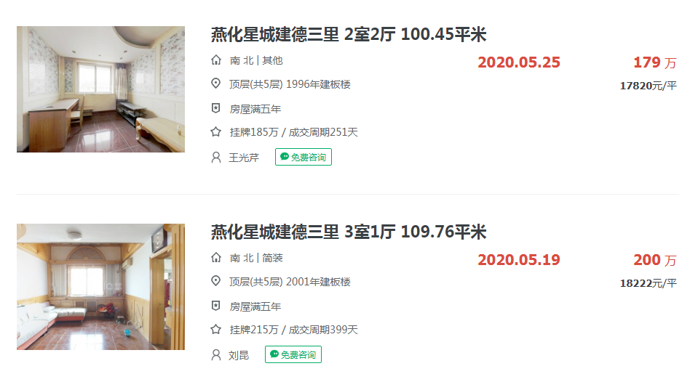

 | A

 | B

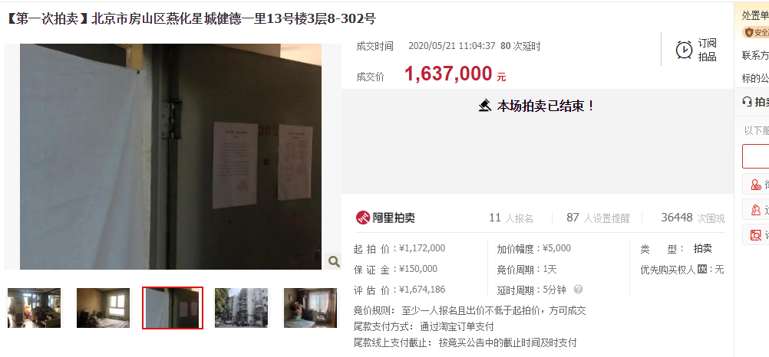
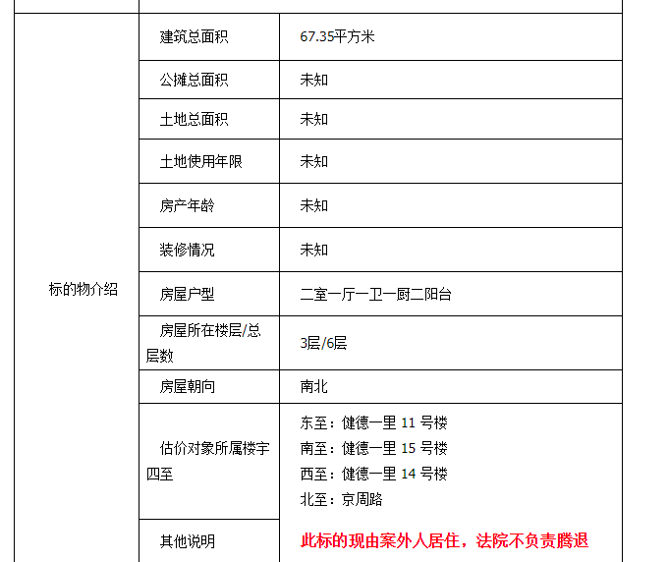

https://sf-item.taobao.com/sf_item/615812757700.htm?spm=a213w.7398504.paiList.11.74f454b3ptJ02l
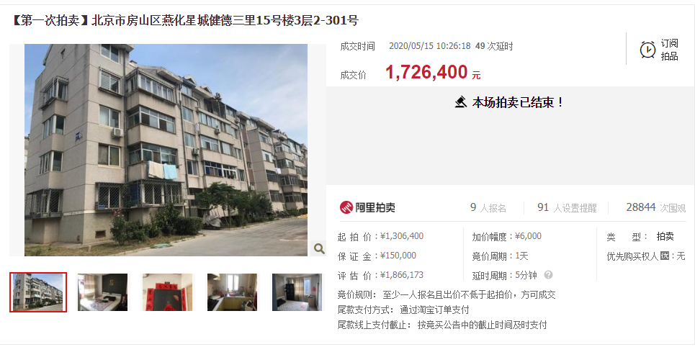
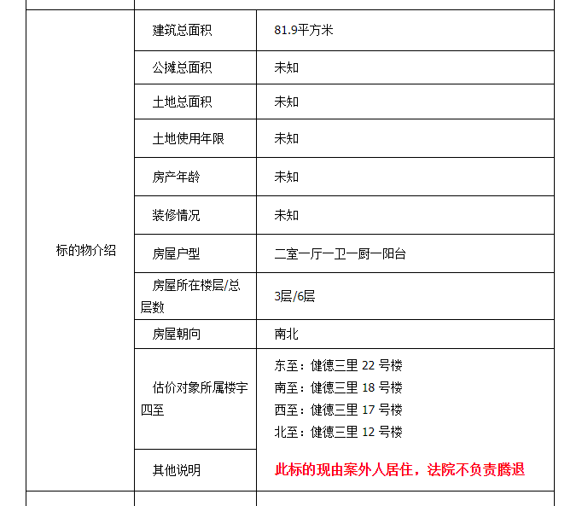

https://sf-item.taobao.com/sf_item/615856537766.htm?spm=a213w.7398504.paiList.14.74f454b3ptJ02l
